支払確認書
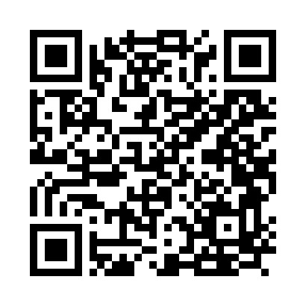

 |  |  |  |  |  | 当機構ホームページから電子媒体にて提出可能です
福祉医療機構
福祉貸付事業
相談・借入申込・契約関係書類受付フォーム

 |  |  |  |  |  |  |  |  |  |  | 令和 |  | 年 |  | 月 |  | 日
 |  | 独立行政法人福祉医療機構 御中
 |  | （機構担当者： |  |  |  |  |  | 宛 | ）
 |  |  |  |  |  |  |  |  |  | 貸付番号 |  | ：
 |  |  |  |  |  |  |  |  |  | 法人名 |  | ：
 |  |  |  |  |  |  |  |  |  | 事務担当者 |  | ：
 |  |  |  |  |  |  |  |  |  | 連絡先 | ℡ | ：

支払確認書

 |  | 令和 | 年 | 月 |  | 日 | 付で交付を受けました貸付資金 |  |  |  |  |  | 千円 |  | に関しまして、
 | 業者等への支払いが完了したので、支払いを行った際の振込受付書を添付の上、報告いたします。

 | （添付内容）
 |  |  |  |  | 振込受付書添付枚数： |  |  | 枚 | （本確認書含めず） ， 計 |  |  |  |  | 千円 |  | 分

【お願い】
ア 機構貸付金の使途を確認させていただくための大切な手続きとなりますので、
貸付金の資金交付の都度、交付額を超える支払いを確認できる振込受付書をご添付願います。
※ 基本的には、資金交付請求書に記載して頂いた「今回の資金交付額で充当予定の支払」
についての振込受付書を添付してください。
※ １件の支払いで交付額を超えない場合、数件分を合計して超えていれば問題ありませんので、
数件分の振込受付書を添付ください。
イ 業者等への支払は速やかに行ってください。（遅くとも入金後１ヶ月以内にお支払いください。）
ウ 同確認書への記載と添付資料の振込受付書が整いましたら速やかに機構にご提出を
お願いいたします。（遅くとも業者への支払後、１週間以内にご提出ください。）
エ 自己資金や金融機関からのつなぎ資金で既に支払い済みの立替払いに充当するときは、
立替で業者等へ支払いを行った際の振込受付書を添付してください。

